Graphique 1
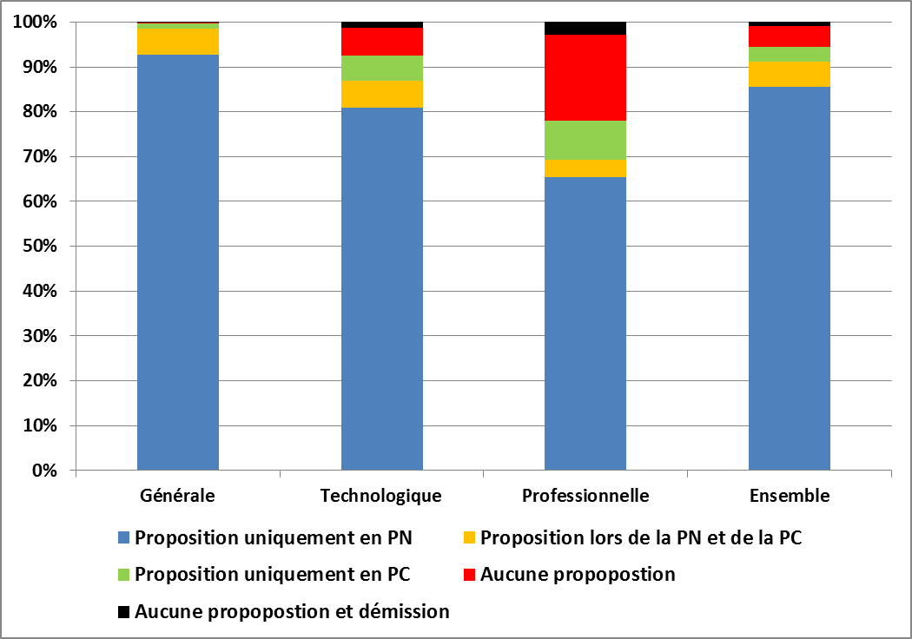
Graphique 1 - Proposition obtenue par phase d’admission selon le type de baccalauréat

 | Général | Technologique | Professionnel | Ensemble
Proposition lors de la PN seule | 92.7% | 81.0% | 65.4% | 85.6%
Proposition lors de la PN et de la PC | 5.8% | 6.0% | 3.9% | 5.5%
Proposition lors de la PC, mais pas lors de la PN | 1.2% | 5.7% | 8.6% | 3.4%
Pas de proposition, ni lors de la PN, ni lors de la PC* | 0.1% | 6.2% | 19.2% | 4.6%
Pas de proposition, ni lors de la PN, ni lors de la PC et démission* | 0.2% | 1.3% | 2.8% | 0.9%
Ensemble des candidats | 332,605 | 117,874 | 89,233 | 539,712
* y compris les candidats effectifs admis au bac mais ayant démissionnés d'APB non revenu lors de la PC

Champ : candidats effectifs en terminale ou en classe de mise à niveau en France (y c. DOM) en 2016-2017 admis au baccalauréat.
APB, campagne 2017 - traitements SIES

Graphique 2
Graphique 2 - Répartition des propositions selon l’ordre du vœu validé correspondant et le type de baccalauréat (procédure normale)

Série de bac | Nombre de candidats | Vœu 1 | Vœu 2 | Vœu 3 | Vœu 4 | Vœu 5 | Vœu 6 et suivants | Sans proposition ou démission | Ensemble
Général | 332,605 | 62.7% | 11.7% | 6.7% | 4.5% | 3.1% | 9.7% | 1.7% | 100.0
Technologique | 117,874 | 51.3% | 12.3% | 7.0% | 4.5% | 3.2% | 8.5% | 13.2% | 100.0
Professionnel | 89,233 | 44.0% | 10.4% | 5.1% | 3.0% | 1.9% | 4.7% | 30.8% | 100.0
Ensemble | 539,761 | 57.1% | 11.6% | 6.5% | 4.2% | 2.9% | 8.6% | 9.0% | 100.0
Champ : candidats effectifs en terminale ou en classe de mise à niveau en France (y c. DOM) en 2016-2017 admis au baccalauréat.
APB, campagne 2017 - traitements SIES

Graphique 3
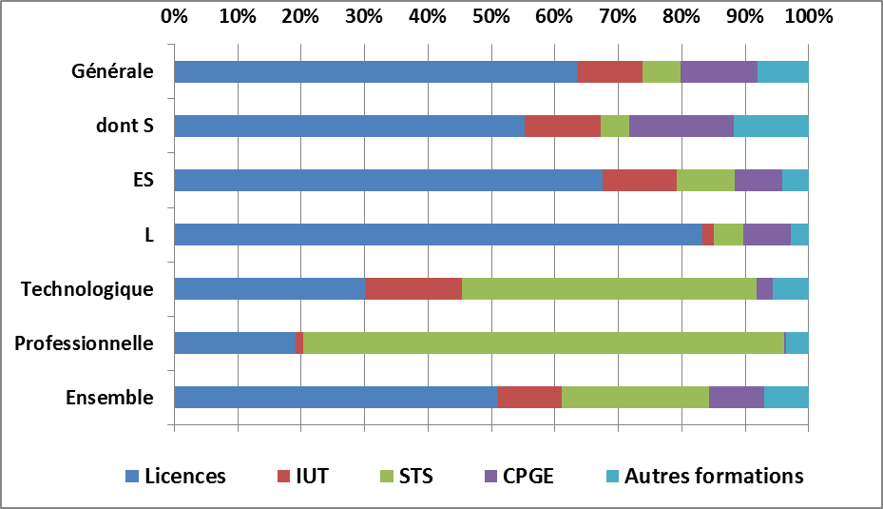
Graphique 3 - Répartition des propositions par filière de formation et par série de baccalauréat (procédure normale)

Série de bac |  | Nombre de candidats | Licences | IUT | STS | CPGE | Autres formations | Ensemble
Général | Total général | 327,587 | 63.5% | 10.3% | 6.0% | 12.2% | 8.0% | 100.0%
 | Scientifique (S) | 172,986 | 55.3% | 12.0% | 4.5% | 16.4% | 11.8% | 100.0%
 | Economique et social (ES) | 104,113 | 67.6% | 11.6% | 9.2% | 7.3% | 4.2% | 100.0%
 | Littéraire (L) | 50,488 | 83.2% | 1.8% | 4.6% | 7.5% | 2.8% | 100.0%
Technologique | Total technologique | 102,449 | 30.1% | 15.2% | 46.5% | 2.6% | 5.6% | 100.0%
Professionnel | Total professionnel | 61,837 | 19.1% | 1.2% | 75.9% | 0.2% | 3.6% | 100.0%
Ensemble | Ensemble | 491,873 | 50.9% | 10.2% | 23.2% | 8.7% | 7.0% | 100.0%
Champ :Champ : candidats effectifs en terminale ou en classe de mise à niveau en France (y c. DOM) en 2016-2017 admis au baccalauréat ; PACES et STAPS sont classées dans la filière « licence »
APB, campagne 2017 - traitements SIES

Annexe 1
Annexe 1.1 - Part des licences parmi l'ensemble des filières de formation obtenues selon le rang du vœu et le type de baccalauréat (procédure normale)

Série de bac | Vœu 1 | Vœu 2 | Vœu 3 | Vœu 4 | Vœu 5 | Vœu 6 et suivants | Ensemble
Général | 70.7% | 48.5% | 52.1% | 51.9% | 52.9% | 51.7% | 63.5%
Technologique | 28.5% | 22.1% | 28.4% | 33.8% | 36.4% | 48.4% | 30.1%
Professionnel | 17.7% | 14.3% | 18.2% | 22.3% | 25.5% | 39.3% | 19.1%
Ensemble | 55.7% | 37.3% | 42.1% | 44.2% | 46.0% | 49.8% | 46.4%

Champ : candidats effectifs en terminale ou en classe de mise à niveau en France (y c. DOM) en 2016-2017 admis au baccalauréat
APB, campagne 2017 - traitements SIES

Annexe 1.2 - Part des licences parmi l'ensemble des filières de formation obtenues selon le type de baccalauréat et la mention obtenue (procédure normale)

 | Mention au bac |  |  |  | Toutes mentions confondues
Série de bac | Passable | Assez bien | Bien | Très Bien
Général | 73.0% | 63.2% | 53.8% | 39.6% | 61.3%
Technologique | 36.7% | 20.8% | 14.2% | 13.1% | 26.5%
Professionnel | 28.6% | 13.9% | 8.5% | 7.8% | 18.0%

Total | 60.0% | 45.1% | 41.7% | 37.2% | 49.4%

Champ : candidats effectifs en terminale ou en classe de mise à niveau en France (y c. DOM) en 2016-2017 admis au baccalauréat
APB, campagne 2017 - traitements SIES

